Solicitud gráfica
 | Área: | Matemáticas |  |  | Fecha:
 | Grado: | 8 |  |  | 2016-03-14
 | Título del tema: | Los triángulos y los cuadrilateros |  |  | ¿Cuaderno de estudio o recurso? | Recurso
 | Editor: | Josué Malagón |  |  | Motor del recurso | Diaporama F1

 | Código guión o recurso: | MA_08_09_CO_REC80 | ← Para determinar este código, visite la hoja de Ayuda
 |  |  |  |  | ESPECIFICACIÓN DE ARCHIVOS A ENTREGAR
Núm. | Archivo Shutterstock o ruta en web | Imagen para: | Tipo | Ubicación de la imagen en el recurso Diaporama F1 | Nombre imagen SMALL | Tamaño imagen SMALL | Nombre imagen ZOOM | Tamaño imagen ZOOM | Descripción | Observaciones
IMG01 | ver observaciones | Recurso Diaporama F1 | Ilustración | Contenido | MA_08_09_CO_REC80_IMG01.png | 950 x 608 px |  |  |  | 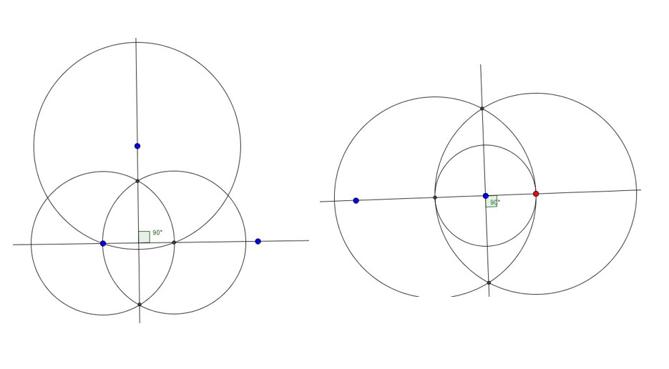
IMG02 | ver observaciones | Recurso Diaporama F1 | Ilustración | Contenido | MA_08_09_CO_REC80_IMG02.png | 950 x 608 px |  |  |  | 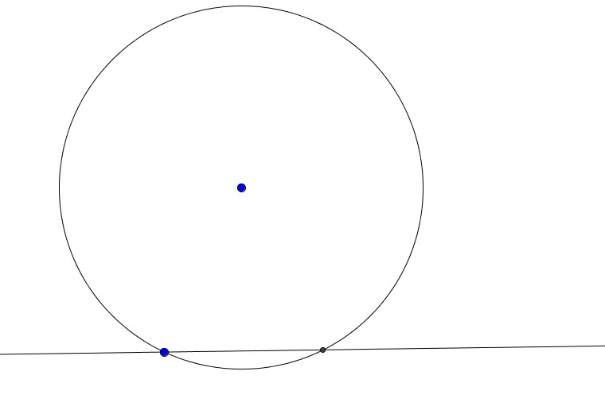
IMG03 | ver observaciones | Recurso Diaporama F1 | Ilustración | Contenido | MA_08_09_CO_REC80_IMG03.png | 950 x 608 px |  |  |  | 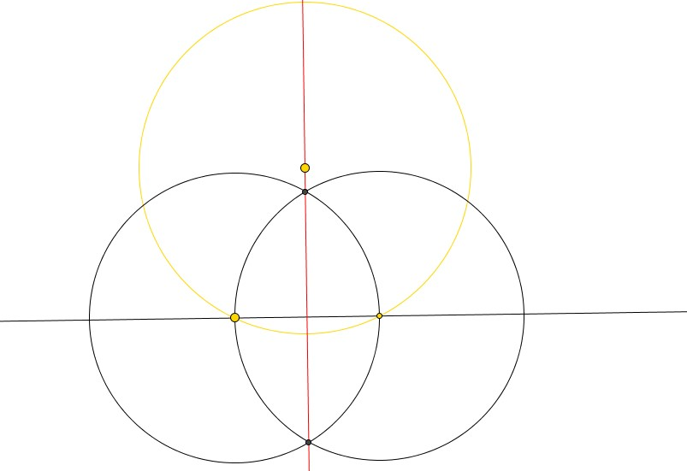
IMG04 | ver observaciones | Recurso Diaporama F1 | Ilustración | Contenido | MA_08_09_CO_REC80_IMG04.png | 950 x 608 px |  |  |  | 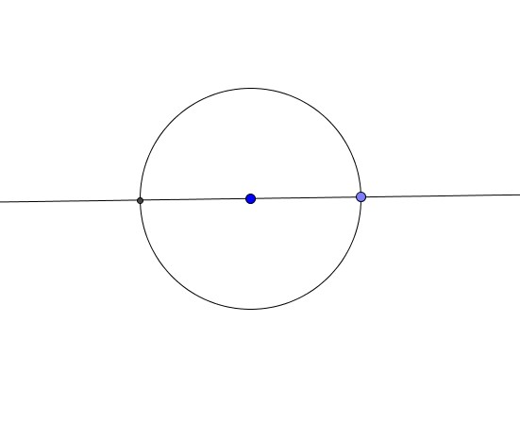 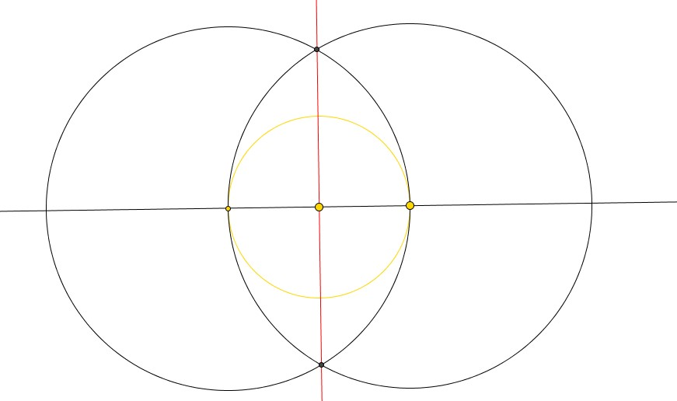
IMG05 | ver observaciones | Recurso Diaporama F1 | Ilustración | Contenido | MA_08_09_CO_REC80_IMG05.png | 950 x 608 px
IMG06 | ver observaciones | Recurso Diaporama F1 | Ilustración | Contenido | MA_08_09_CO_REC80_IMG06.png | 950 x 608 px |  |  | letras deben estar en mayúscula y cursiva, resaltar los puntos que se indican, tener cuidado con los nombres de las letras griegas y sombrear los ángulos que se indican | 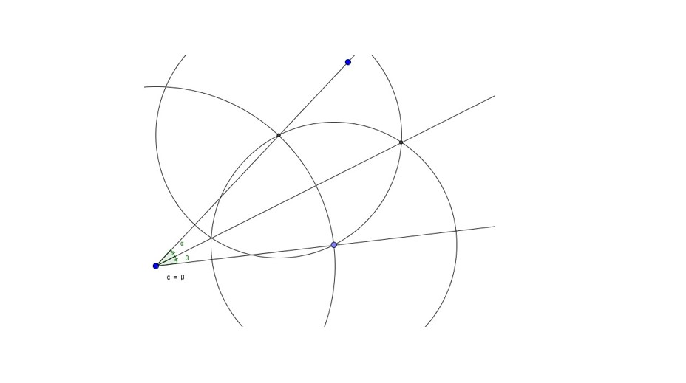
IMG07 | ver observaciones | Recurso Diaporama F1 | Ilustración | Contenido | MA_08_09_CO_REC80_IMG07.png | 950 x 608 px |  |  |  | 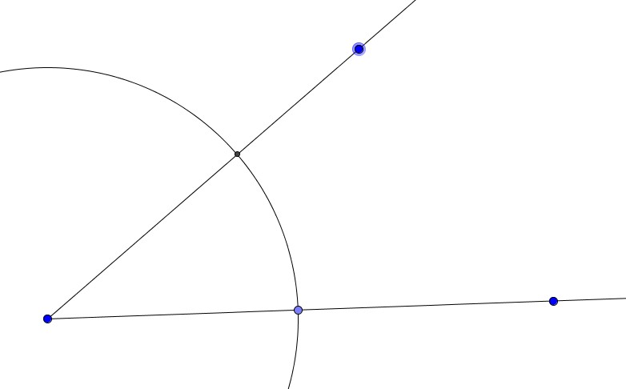
IMG08 | ver observaciones | Recurso Diaporama F1 | Ilustración | Contenido | MA_08_09_CO_REC80_IMG08.png | 950 x 608 px |  |  | letras deben estar en mayúscula y cursiva, resaltar los puntos que se indican, sombrear los ángulos que se indican | 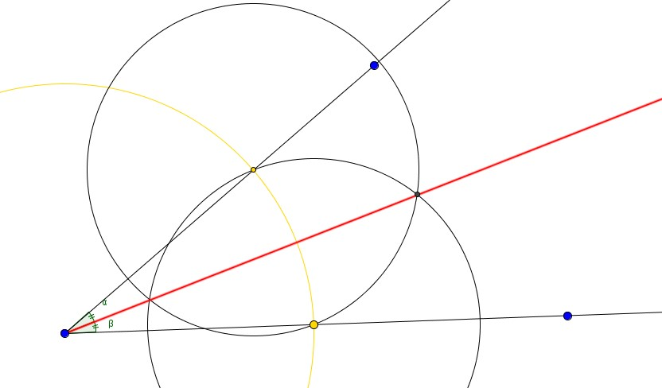
IMG09 | ver observaciones | Recurso Diaporama F1 | Ilustración | Contenido | MA_08_09_CO_REC80_IMG09.png | 950 x 608 px |  |  | letras deben estar en mayúscula y cursiva, resaltar los puntos que se indican, sombrear los ángulos que se indican, | 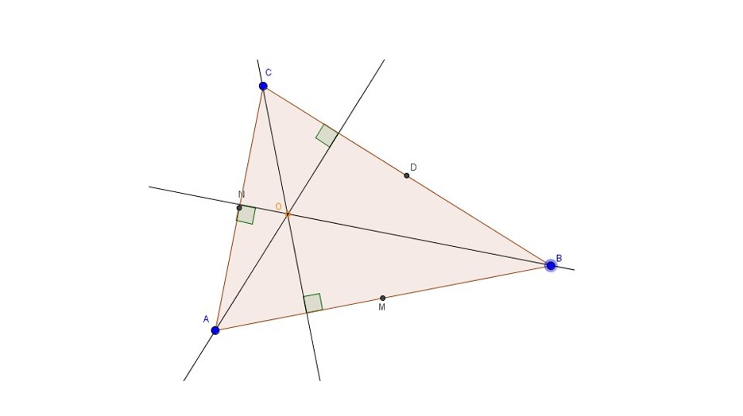
IMG10 | ver observaciones | Recurso Diaporama F1 | Ilustración | Contenido | MA_08_09_CO_REC80_IMG10.png | 950 x 608 px |  |  | letras deben estar en mayúscula y cursiva, resaltar los puntos que se indican, sombrear los triángulos que se indican, | 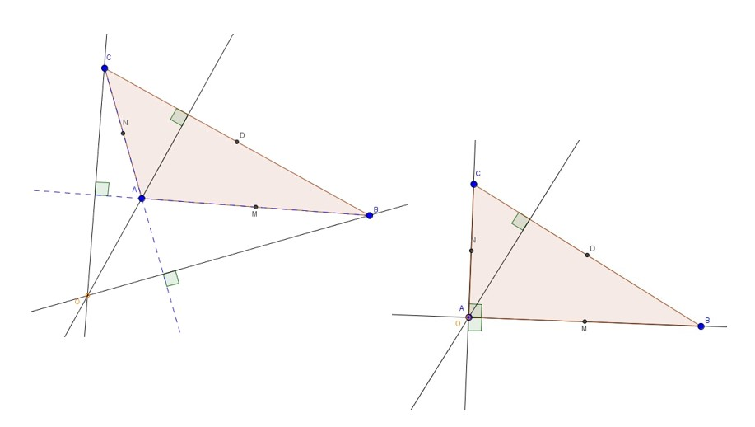
IMG11 | ver observaciones | Recurso Diaporama F1 | Ilustración | Contenido | MA_08_09_CO_REC80_IMG11.png | 950 x 608 px |  |  | letras deben estar en mayúscula y cursiva, resaltar los puntos que se indican | 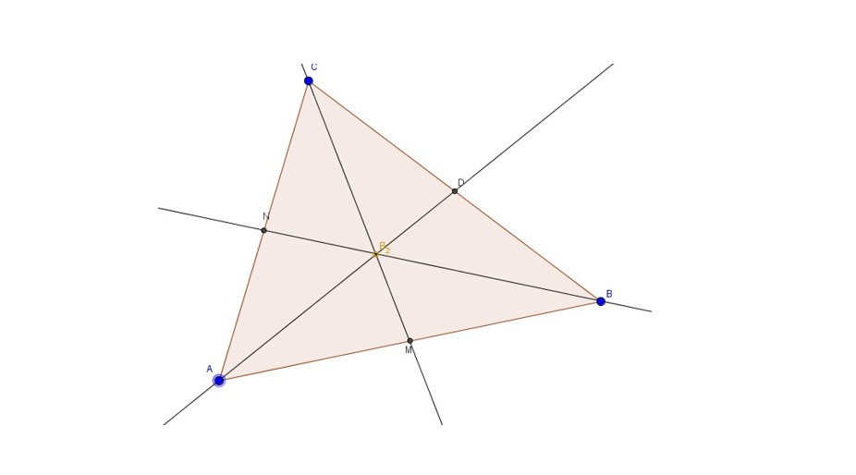
IMG12 | ver observaciones | Recurso Diaporama F1 | Ilustración | Contenido | MA_08_09_CO_REC80_IMG12.png | 950 x 608 px |  |  | letras deben estar en mayúscula y cursiva, resaltar los puntos que se indican | 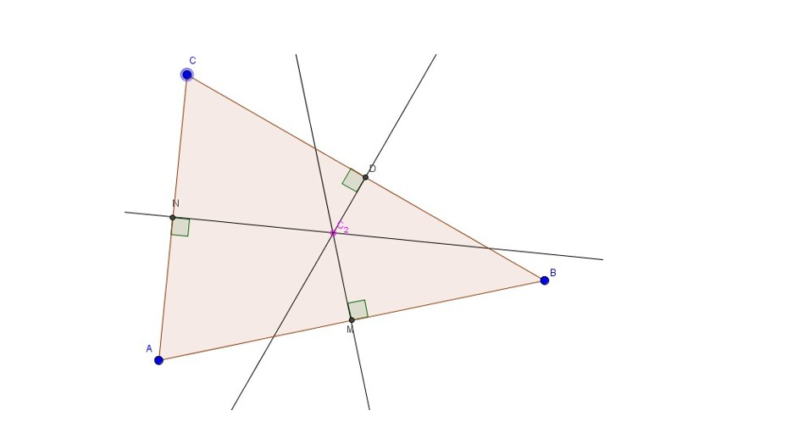
IMG13 | ver observaciones | Recurso Diaporama F1 | Ilustración | Contenido | MA_08_09_CO_REC80_IMG13.png | 950 x 608 px |  |  | letras deben estar en mayúscula y cursiva, resaltar los puntos que se indican | 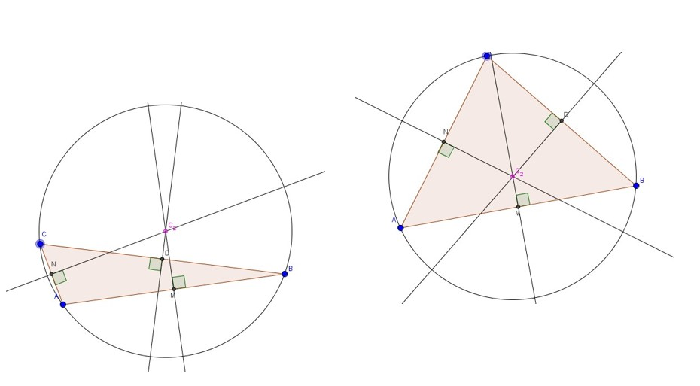
IMG14 | ver observaciones | Recurso Diaporama F1 | Ilustración | Contenido | MA_08_09_CO_REC80_IMG14.png | 950 x 608 px |  |  | letras deben estar en mayúscula y cursiva, resaltar los puntos que se indican | 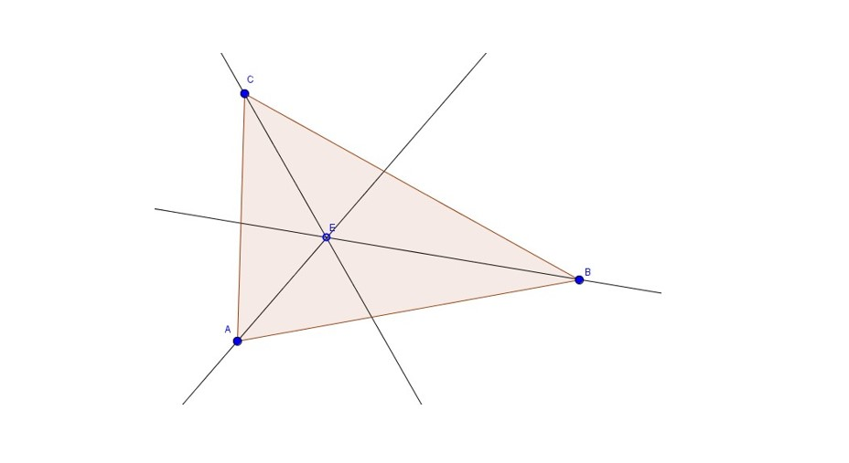
IMG15 | ver observaciones | Recurso Diaporama F1 | Ilustración | Contenido | MA_08_09_CO_REC80_IMG15.png | 950 x 608 px |  |  | letras deben estar en mayúscula y cursiva, resaltar los puntos que se indican | 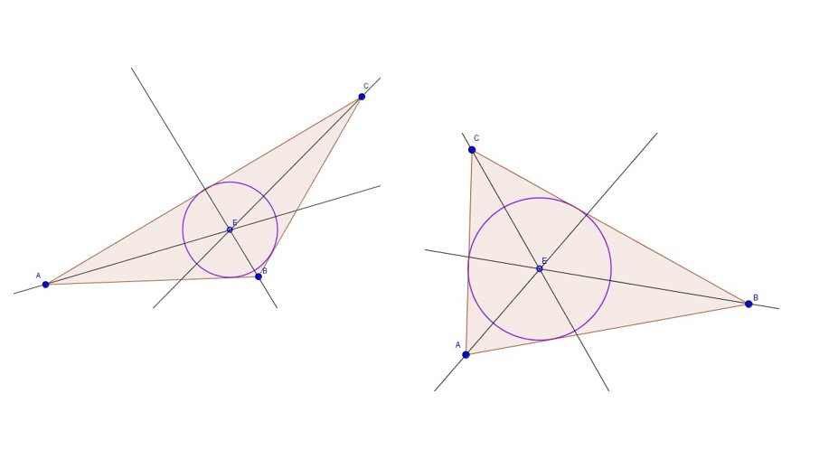
IMG16 | ver observaciones | Recurso Diaporama F1 | Ilustración | Contenido | MA_08_09_CO_REC80_IMG16.png | 950 x 608 px |  |  | letras deben estar en mayúscula y cursiva, resaltar los puntos que se indican | 